热阻分析法2023.7.27更新
针对单层基板上单个芯片的热阻分析法计算芯片结温 |  |  |  |  | 常壁温外掠平板平均换热计算 |  |  |  |  |  |  |  | 干空气的热物理性质
输入条件 |  | 备注 | 输出结果 |  | 输入条件 |  | 备注 | 输出结果 |  |  |  |  | 温度（℃） | 运动粘度（m²/s） | 流体热导率（W/m*K） | Pr
目标芯片发热量Q(W) | 0.094 |  |  |  | 特征尺寸x（m） | 6.83E-03 |  | Rex（层流湍流的Re分界线105） | 2.33E+03 |  |  |  | 0 | 1.328E-05 | 2.44E-02 | 0.707
单层基板上所有芯片的总发热量QT（W） | 0.6534 |  |  |  | 主流速度u∞（m/s） | 6 |  | 平均对流换热系数delta | 116.77648831 |  |  |  | 10 | 1.416E-05 | 2.51E-02 | 0.705
发热量占比heat_percent | 0.14386287114 |  |  |  | 环境温度T0（℃） | 68 |  |  |  |  |  |  | 20 | 1.506E-05 | 2.59E-02 | 0.703
环境空气温度T0（℃） | 68 |  |  |  | 假设壁温Tw（℃）(仅影响特征温度和热特性参数的选取) | 25 | 若初始有值，则程序自动计算，需要和计算壁温吻合，两者差越小越准确（0.2℃以内） | 计算壁温Tw（℃） | 68.71492429 |  | 46.857462145 |  | 30 | 1.600E-05 | 2.67E-02 | 0.701
空气来流速度v0（m/s） | 6 |  |  |  | 特征温度tm（℃） | 46.5 |  |  |  |  |  |  | 40 | 1.696E-05 | 2.76E-02 | 0.699
芯片的结节-上盖热阻Rjc（℃/W） | 143 |  |  | 143 | 运动粘度alpha（m²/s） | 1.76E-05 | 根据特征温度自动插值计算 |  |  |  |  |  | 50 | 1.795E-05 | 2.83E-02 | 0.698
芯片的结节-基板热阻Rjb（℃/W） | 220 |  | 芯片的结节-上盖热阻计算值Rjb（℃/W） | 220 | 流体热导率lambda_l（W/m*K） | 2.81E-02 | 根据特征温度自动插值计算 |  |  |  |  |  | 60 | 1.897E-05 | 2.90E-02 | 0.696
（未提供2热阻的情况下需提供）芯片材料热导率lambda（W/m·℃） | 150 |  | 芯片结节至环境的总热阻Rt（℃/W） | 388.22317072 | Pr | 6.98E-01 | 根据特征温度自动插值计算 |  |  |  |  |  | 70 | 2.002E-05 | 2.96E-02 | 0.694
芯片结节的最高许用温度Tjmax（℃） | 125 |  | 芯片结节温度计算值Tj（℃） | 104.49297805 | 按热阻加权比例的树脂侧(上表面)换热量Q(W) | 0.0038914297768 |  |  |  |  |  |  | 80 | 2.109E-05 | 3.05E-02 | 0.692
芯片长（mm） | 0.64 |  |  |  | 等效换热面积Ae（m²） | 4.66E-05
芯片宽（mm） | 0.64 |  | 芯片壳体上表面温度Tc（℃） | 103.93650359
芯片高（mm） | 0.33
基板表面积S(mm²) | 324 |  |  |  | 温度位置 | 热阻分析法（℃） | F1单层板ODB++文件导入模型热仿真结果（℃） | 热阻分析法相对热仿真结果的偏差（用℃计算） | 热阻分析法相对热仿真结果的偏差（用K计算） | F1单层板简化基板模型热仿真结果（℃） | 热阻分析法相对热仿真结果的偏差（用℃计算） | 热阻分析法相对热仿真结果的偏差（用K计算）
 |  |  |  |  | U1204结温 | 35.6 | 40.5 | -12.1% |  | 38.6 | -7.8%
界面材料TIM3的输入参数 |  |  |  |  | 芯片上表面Tc1-j | 35.5 | 40.6 | -12.6% |  | 38.4 | -7.6%
界面材料3的热导率λTIM3（W/m·K） | 2 |  |  |  | 环氧树脂上表面Te-0 | 33 | 35.8 | -7.8% |  | 35.2 | -6.3%
界面材料层3的厚度hTIM3（mm） | 4 | 该厚度与芯片表面附着材料的工艺有关系，此值为估算，不准确 | 界面材料3热阻Rc3（℃/W） | 400 | 芯片下表面Tj-b | 35.5 | 40.4 | -12.1% |  | 38.4 | -7.6%
界面材料层3内侧的接触面积ATIM3（mm²） | 5 |  | 界面材料3与材料3接触面温度TTIM3-3 （℃） | 102.37993168 | 基板下表面Tb-0 | 35.4 | 34.5 | 2.6% |  | 38.1 | -7.1%

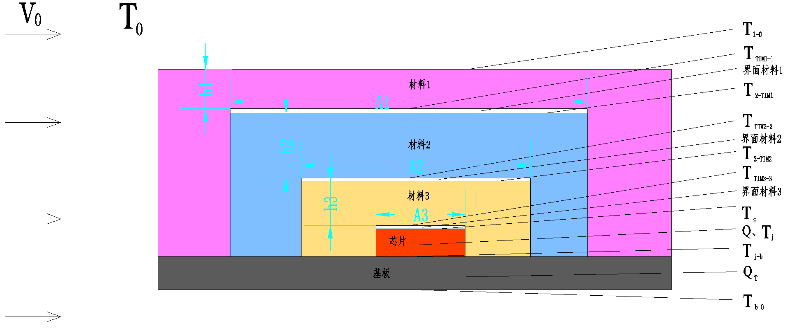
材料3的输入参数
材料3的热导率λ3（W/m·K） | 1 |  | 材料3热阻R3（℃/W） | 300
材料3的厚度h3（mm） | 3 |  | 材料3与界面材料2接触面温度T3-TIM2（℃） | 101.21250275
材料3的导热截面积A3（mm²） | 10

界面材料TIM2的输入参数
界面材料2的热导率λTIM2（W/m·K） | 5
界面材料层2的厚度hTIM2（mm） | 5 | 该厚度与芯片表面附着材料的工艺有关系，此值为估算，不准确 | 界面材料2热阻Rc2（℃/W） | 200
界面材料层2内侧的接触面积ATIM2（mm²） | 5 |  | 界面材料2与材料2接触面温度TTIM2-2 （℃） | 100.43421679

材料2的输入参数
材料2的热导率λ2（W/m·K） | 1 |  | 材料2热阻R2（℃/W） | 200
材料2的厚度h2（mm） | 2 |  | 材料2与界面材料1接触面温度T2-TIM1（℃） | 99.655930835
材料2的导热截面积A2（mm²） | 10

界面材料TIM1的输入参数
界面材料1的热导率λTIM1（W/m·K） | 1
界面材料层1的厚度hTIM1（mm） | 1 | 该厚度与芯片表面附着材料的工艺有关系，此值为估算，不准确 | 界面材料1热阻Rc1（℃/W） | 1000
界面材料层1内侧的接触面积ATIM1（mm²） | 1 |  | 材料1与界面材料1接触面温度TTIM1-1 （℃） | 95.764501058

材料1的输入参数
材料1的热导率λ1（W/m·K） | 1 |  | 材料1热阻R1（℃/W） | 6951.0638298
材料1的厚度h1（mm） | 1 |  | 接触环境空气的材料1表面温度T1-0 （℃） | 68.71492429
材料1的导热截面积A1（mm²） | 1
当量导热截面积1（mm²） | 0.14386287114

空气对流热阻R0的输入参数
空气的对流换热系数k0（W/m²·K） | 116.77648831 | 通过外掠平板的对流换热系数计算程序计算获得 | 对流换热热阻R0（℃/W） | 183.71763889
材料1的对流换热表面积A0（mm²） | 324 |  | 环境空气温度T0（℃） | 68
当量对流面积Ac（mm²） | 46.611570248
 |  |  | 芯片结节向上传热至环境的热阻和Rup（℃/W） | 9377.7814687

计算Rb的输入参数
基板材料的热导率λb（W/m·K） | 13.5 |  | 基板自身热阻Rb（℃/W） | 1.2713422643
基板的厚度hb（mm） | 0.8 | 下表面热阻路径不再从环境开始计算，从Tj开始算 | 基板接触空气的下表面温度Tb-0（℃） | 84.554533765
基板接触空气的表面积Ab（mm²） | 324 |  | 基板与芯片接触面的温度Tj-b（℃） | 84.669092599
基板的当量导热面积Ah（mm²） | 46.611570248 |  | 芯片结节向下传热至环境的热阻和Rdown（℃/W） | 404.98898115

2023.7.27更新说明： 1、规范了各变量的名称及符号； 2、增加了材料层2、界面材料层2、材料层3、界面材料层3，可以分析在芯片外壳和环境空气之间具有三层材料的微系统传热热阻及节点温度； 3、增加了示意图； 4、计算公式发生了变化的单元格底色标黄
使用说明：1、输入栏里仅需要输入白色底表格里对应的数据，灰色填充的表格不需要手动输入，根据程序自动计算； 2、浅蓝色填充的数据为根据空气热物性表格计算获得的结果； 3、输出结果栏里，红色字体为输出的热阻计算结果，蓝色字体对应热阻节点的温度计算结果 4、计算中，主流速度和环境温度直接改动输入的数值，不要将原有的数值删除（否则会造成假设壁温的计算错误）。若假设壁温的值I6为错误，则对流换热系数不能正常计算输出。此时需要把假设壁温I6一栏里的公式复制出来，然后手动输入某个温度值之后（可以输入环境温度），再把复制的公式粘贴回该单元格，即可正常实施迭代计算。由此实现了手动输入初值，之后自动迭代计算的功能。

